Brazil Chicken Supply Chain
CHICKEN SUPPLY CHAIN ANALYSIS

BRAZIL

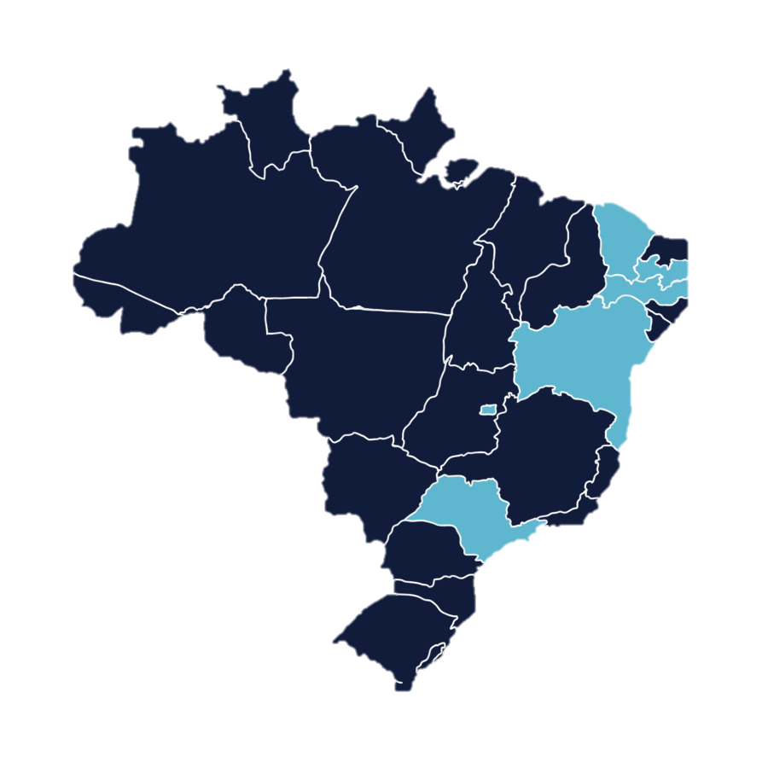
Production Volume

 | Volume | Percentage of Volume
BAHIA | 5917.032 | 0.0014437216046
DISTRITO FEDERAL | 69469.083 | 0.016950054686
ESPIRITO SANTO | 1547.665 | 0.00037762131371
GOIAS | 192272.79049 | 0.046913449445
MATO GROSSO | 90358.446302 | 0.02204693858
MATO GROSSO DO SUL | 163120.92195 | 0.039800562034
MINAS GERAIS | 188754.42127 | 0.046054987694
PARAIBA | 54 | 1.3175687853E-05
PARANA | 1363959.1244 | 0.33279814199
PERNAMBUCO | 640.134 | 0.0001561889957
RIO DE JANEIRO | 52.510018363 | 1.2812140946E-05
RIO GRANDE DO SUL | 676665.42208 | 0.16510245152
SANTA CATARINA | 898509.01583 | 0.21923100603
SAO PAULO | 245631.13205 | 0.059932576347
TOCANTINS | 936.752 | 0.0002285620731
UNKNOWN STATE | 200569.30022 | 0.048937749862
Total Volume
 | Total
Total | 4098457.7506

Logistics

Logistics & Volume Produced
 | Total
ABELARDO LUZ | 153886.36907
AGUIARNOPOLIS | 936.752
AMPARO | 43069.171172
APARECIDA DO TABOADO | 783
ARAPONGAS | 351
ARROIO DO MEIO | 1701.754
BARBACENA | 12993.026
BELO JARDIM | 509.154
BIRIGUI | 8.35758
BOITUVA | 35545.032
BRASILIA | 69375.349
BURITI ALEGRE | 64511.686697
CAARAPO | 35189.706
CABREUVA | 1938.868
CAFELANDIA | 127380.37355
CAPINZAL | 22.58200819
CARAMBEI | 461366.7497
CASCAVEL | 92946.13577
CASTELO | 1512
CATALAO | 52.395
CATANDUVAS | 1.01717
CAXIAS DO SUL | 5657.6433932
CHAPECO | 4188.1179086
CIANORTE | 8988.867
CIDADE GAUCHA | 2851.17
DOIS VIZINHOS | 981.29377
DOURADOS | 51634.61095
ERECHIM | 20297.905074
FARROUPILHA | 1922.31
FORQUILHINHA | 51633.931
FRANCISCO BELTRAO | 26.388
GARIBALDI | 25200.884
GRAMADO | 0.08624
GUAPIACU | 15696.34946
GUARABIRA | 54
GUARAPUAVA | 7.11942
IPUACU | 5583.878
IPUMIRIM | 19961.565942
ITABERAI | 20514.2
ITAIOPOLIS | 535.99332787
ITAJAI | 53.76
ITAPEJARA D'OESTE | 48026.337
ITAPETININGA | 65959.320434
ITAPIRANGA | 48504.489893
ITAQUIRAI | 38499.249
JACAREZINHO | 50403.755
JAGUAPITA | 49672.263
JOAQUIM TAVORA | 9934.58
LAJEADO | 3054.526
LAPA | 54798.954426
...
 | Volume | Percentage of Volume
AFGHANISTAN | 4969.3024918 | 0.0012124810829
ALBANIA | 8754.951 | 0.002136157436
ANGOLA | 49602.3995 | 0.012102698751
ANGUILLA | 237.76168852 | 5.8012477617E-05
ANTIGUA AND BARBUDA | 1815.7696967 | 0.00044303730993
ARGENTINA | 1033.4271166 | 0.00025215024272
ARMENIA | 4116.2507705 | 0.001004341394
ARUBA | 4255.8081065 | 0.0010383925773
AUSTRIA | 125.79931147 | 3.0694304815E-05
AZERBAIJAN | 7865.3628934 | 0.0019191030802
BAHAMAS | 6295.815 | 0.001536142467
BAHRAIN | 23362.140074 | 0.005700227133
BELARUS | 24.12 | 5.8851405742E-06
BELGIUM | 3649.7071391 | 0.0008905074448
BELIZE | 13.795081963 | 3.3659202565E-06
BENIN | 10087.836402 | 0.0024613737692
BERMUDA | 121.69229508 | 2.9692216557E-05
BOLIVIA | 7151.2031215 | 0.0017448522241
BRUNEI | 467.4 | 0.00011404289819
BULGARIA | 622.41 | 0.00015186444216
CAMEROON | 683.93504916 | 0.00016687619851
CANADA | 15462.159246 | 0.0037726774769
CANARIES ISLANDS | 11614.957 | 0.0028339823677
CAPE VERDE | 903.46069668 | 0.00022043918753
CAYMAN ISLANDS | 0.025696721304 | 6.2698514582E-09
CENTRAL AFRICAN REPUBLIC | 795.2304918 | 0.00019403164317
CHAD | 713.79 | 0.00017416063393
CHILE | 39906.713963 | 0.009737007526
CHINA (HONG KONG) | 236568.51189 | 0.057721349417
CHINA (MAINLAND) | 306345.093 | 0.074746431863
COLOMBIA | 18.25208 | 4.4534020138E-06
COMOROS | 73.496737704 | 1.7932779152E-05
CONGO | 15038.288672 | 0.0036692555071
CONGO DEMOCRATIC REPUBLIC OF THE | 7521.0125 | 0.0018350835747
COTE D'IVOIRE | 211.00397453 | 5.1483750076E-05
CUBA | 99663.729 | 0.024317373769
CYPRUS | 25.2 | 6.1486543313E-06
CZECH REPUBLIC | 49.5 | 1.2077713865E-05
DENMARK | 364.207 | 8.88644027E-05
DJIBOUTI | 1455.7350738 | 0.00035519094312
DOMINICA ISLAND | 537.313 | 0.00013110126606
DOMINICAN REPUBLIC | 3.6883 | 8.9992387976E-07
ECUADOR | 55.20053 | 1.3468610233E-05
EGYPT | 69383.225 | 0.01692910583
EQUATORIAL GUINEA | 4556.7137459 | 0.0011118118139
ETHIOPIA | 22.922 | 5.5928354993E-06
FAROE ISLANDS | 48.004 | 1.1712698513E-05
FINLAND | 111.52377046 | 2.7211155328E-05
FRANCE | 2938.9008525 | 0.00071707481967
GABON | 9038.4561721 | 0.0022053310592
...

 | Volume | Percentage of Volume
BARCARENA | 419.5 | 0.00010235557508
BRASILEIA | 2057.85 | 0.00050210350459
CAMPINAS | 131.47519 | 3.2079186367E-05
CHUI | 3214.2355183 | 0.00078425488655
CORUMBA | 171.00069852 | 4.172318197E-05
DIONISIO CERQUEIRA | 12686.611647 | 0.003095459907
FOZ DO IGUACU | 2680.8046175 | 0.00065410083027
GUAJARA-MIRIM | 4920.666123 | 0.0012006140901
IMBITUBA | 41690.526 | 0.010172247352
ITAJAI | 1330874.8627 | 0.32472577336
JAGUARAO | 8.114754096 | 1.979953092E-06
PARANAGUA | 1453727.0139 | 0.35470098813
RECIFE | 787.384 | 0.00019211714452
RIO DE JANEIRO | 30921.353691 | 0.0075446315596
RIO GRANDE | 305181.84187 | 0.07446260531
SALVADOR | 5917.034 | 0.0014437220926
SANTANA DO LIVRAMENTO | 320.66803269 | 7.8241146354E-05
SANTOS | 380311.34201 | 0.092793769058
SAO BORJA | 6352.5030148 | 0.0015499740149
SAO FRANCISCO DO SUL | 513380.71747 | 0.12526192746
SAO PAULO | 48.276572949 | 1.1779204737E-05
URUGUAIANA | 2653.9688361 | 0.00064755305472
 | Volume | Percentage of Volume
AD'ORO S.A. | 6874.794 | 0.0016774099962
AGRICOLA JANDELLE | 67839.644327 | 0.016552481068
AGRO MGS IMPORTACAO E EXPORTACAO LTDA | 155.02603278 | 3.7825455871E-05
AGRODANIELI | 12557.699 | 0.0030640059662
AGROEXPORT TRADING E AGRONEGOCIOS | 25.2 | 6.1486543313E-06
AGROINDUSTRIAL IRMAOS DALLA COSTA LTDA. | 33233.873 | 0.0081088729034
AGROMASS BRASIL AGROPECUARIA - IMPORTACAO E EXPORTACAO LTDA - EPP | 52.395 | 1.278407713E-05
AGROSUL AGROAVICOLA INDUSTRIAL | 11137.105 | 0.0027173892419
ATACADO FERNANDES DE GENEROS ALIMENTICIOS IMPORTADORA E EXP | 0.64918032768 | 1.5839624736E-07
AVEBOM - INDUSTRIA DE ALIMENTOS | 17790.313 | 0.004340733535
AVENORTE AVICOLA CIANORTE LTDA | 8988.867 | 0.0021932315878
AVERAMA ALIMENTOS | 21645.836 | 0.0052814588601
AVIAGEN AMERICA LATINA LTDA | 82.84122 | 2.0212778816E-05
AVIVAR ALIMENTOS LTDA | 1643.16 | 0.00040092154171
BELLO ALIMENTOS LTDA | 39282.249 | 0.0095846416848
BONASA ALIMENTOS S/A | 936.752 | 0.0002285620731
BR AVES EXPORTACAO E TRANSPORTES LTDA | 560.925 | 0.00013686245757
BRASLO PRODUTOS DE CARNE | 5307.0599985 | 0.0012948919621
BRF | 1525546.0408 | 0.37222441553
C.VALE - COOPERATIVA AGROINDUSTRIAL | 118937.78408 | 0.029020131794
CARRER ALIMENTOS | 1922.31 | 0.00046903252808
COASUL COOPERATIVA AGROINDUSTRIAL | 33809.595721 | 0.0082493459194
COBB-VANTRESS BRASIL LTDA | 94.09246 | 2.2958016338E-05
COCARI - COOPERATIVA AGROPECUARIA E INDUSTRIAL | 3255.974 | 0.00079443883483
COMPANHIA DE ALIMENTOS UNIAVES | 1512 | 0.00036891925988
COMPANHIA MINUANO DE ALIMENTOS | 4756.28 | 0.0011605048263
CONSERVAS ODERICH | 5012.8771707 | 0.0012231130527
CONSTRUTORA NORBERTO ODEBRECHT | 120.62468852 | 2.9431726728E-05
COOPAVEL COOPERATIVA AGROINDUSTRIAL | 37304.274 | 0.0091020272185
COOPERATIVA AGROINDUSTRIAL COPAGRIL | 27261.747 | 0.0066517086813
COOPERATIVA CENTRAL AURORA ALIMENTOS | 195597.6737 | 0.047724701731
COOPERATIVA LANGUIRU LTDA. | 20021.603 | 0.004885155397
COPACOL-COOPERATIVA AGROINDUSTRIAL CONSOLATA | 127380.37355 | 0.031080074823
DRY WORLD IMPORTACAO & EXPORTACAO | 54 | 1.3175687853E-05
FLAMBOIA ALIMENTOS LTDA | 1938.868 | 0.00047307258436
FRANGOS PIONEIRO INDUSTRIA E COMERCIO DE ALIMENTOS LTDA | 9934.58 | 0.0024239800931
FRIAVES INDUSTRIAL DE ALIMENTOS LTDA | 1840.699 | 0.00044911991583
FRIGORIFICO AVICOLA VOTUPORANGA LTDA | 4182.75 | 0.0010205668216
FRIGORIFICO NOVA ARACA LTDA | 4995.751 | 0.001218934366
FRIOS GUAJARA | 3880.7092213 | 0.00094687061754
GLOBAL BREEDERS AVICOLA LTDA | 1.01717 | 2.4818360024E-07
GLOBOAVES SAO PAULO AGROAVICOLA LTDA | 221.89475 | 5.4141036336E-05
GONCALVES & TORTOLA S/A | 65136.348 | 0.015892892391
GRAMADO AVICULTURA E AGROPECUARIA LTDA | 0.08624 | 2.1042061489E-08
GRANJEIRO ALIMENTOS LTDA | 13960.846 | 0.0034063657233
GTB EMPREENDIMENTOS S.A. | 5583.878 | 0.0013624339544
GUARAVES GUARABIRA AVES LTDA | 54 | 1.3175687853E-05
H E N AVICULTURA LTDA | 19.93838 | 4.8648494661E-06
HENDRIX GENETICS LTDA | 4.59151 | 1.1203018988E-06
HUBBARD DO BRASIL AVICULTURA LTDA | 1.25279 | 3.0567351824E-07
...

Environmental Impact

Co2 Emissions Per State
 | Total
BAHIA | 5917.032
DISTRITO FEDERAL | 69469.083
ESPIRITO SANTO | 1547.665
GOIAS | 192272.79049
MATO GROSSO | 90358.446302
MATO GROSSO DO SUL | 163120.92195
MINAS GERAIS | 188754.42127
PARAIBA | 54
PARANA | 1363959.1244
PERNAMBUCO | 640.134
RIO DE JANEIRO | 52.510018363
RIO GRANDE DO SUL | 676665.42208
SANTA CATARINA | 898509.01583
SAO PAULO | 245631.13205
TOCANTINS | 936.752
UNKNOWN STATE | 200569.30022
 | Sum of Soy Deforestation | Sum of Soy Feed Area | Sum of Volume
BAHIA | 53.977760765 | 1074.7691149 | 5917.032
DISTRITO FEDERAL | 208.23677107 | 17758.048495 | 69469.083
ESPIRITO SANTO | 5.7468446097 | 315.35966575 | 1547.665
GOIAS | 96.374199353 | 52735.115082 | 192272.79049
MATO GROSSO | 363.07777237 | 18495.394406 | 90358.446302
MATO GROSSO DO SUL | 35.163654728 | 31642.639011 | 163120.92195
MINAS GERAIS | 106.5854898 | 55721.006604 | 188754.42127
PARAIBA | 0.73224496959 | 11.459917463 | 54
PARANA | 26.566627691 | 267916.49279 | 1363959.1244
PERNAMBUCO | 19.790582616 | 167.37803699 | 640.134
RIO DE JANEIRO | 0.053992032451 | 12.55353892 | 52.510018363
RIO GRANDE DO SUL | 2.6498569757 | 145385.20039 | 676665.42208
SANTA CATARINA | 50.013457328 | 168623.7594 | 898509.01583
SAO PAULO | 8.6905182158 | 53723.198269 | 245631.13205
TOCANTINS | 12.133409297 | 212.554866 | 936.752
UNKNOWN STATE | 3257.6750485 | 625874.83993 | 200569.30022

